TDSheet
Структура расходов денежных средств

Период: 1 квартал 2019 г.
Отбор: Учреждение = Дума Артемовского городского округа

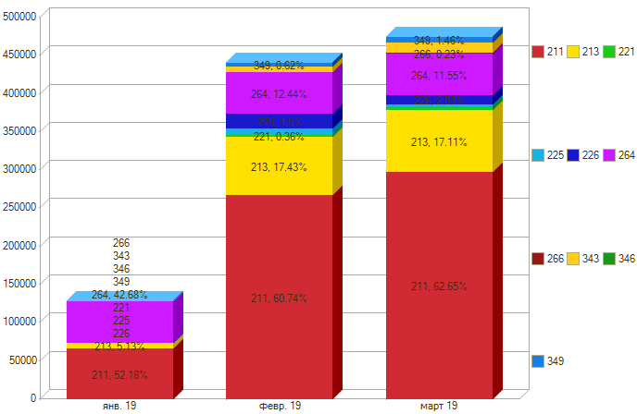

Период \ КЭК | 211, Заработная плата | 213, Начисления на выплаты по оплате труда | 221, Услуги связи | 225, Работы, услуги по содержанию имущества | 226, Прочие работы, услуги | 264, Пенсии, пособия, выплачиваемые работодателями, нанимателями бывшим работникам | 266, Социальные пособия и компенсации персоналу в денежной форме | 343, Увеличение стоимости горюче-смазочных материалов | 346, Увеличение стоимости прочих оборотных запасов (материалов) | 349, Увеличение стоимости прочих материальных запасов однократного применения | ИТОГО

янв. 19 | 67,000.00 | 6,592.47 |  |  |  | 54,798.99 |  |  |  |  | 128,391.46
февр. 19 | 267,475.53 | 76,770.24 | 1,604.82 | 8,545.20 | 19,832.00 | 54,798.99 | 115.00 | 6,450.00 | 2,115.00 | 2,740.00 | 440,446.78
март 19 | 297,258.11 | 81,190.01 | 5,675.76 | 2,033.60 | 10,000.00 | 54,798.99 | 1,023.55 | 13,501.48 |  | 4,450.00 | 469,931.50
Итого | 631,733.64 | 164,552.72 | 7,280.58 | 10,578.80 | 29,832.00 | 164,396.97 | 1,138.55 | 19,951.48 | 2,115.00 | 7,190.00 | 1,038,769.74

